상품제안서
쿨파워보조배터리&미니선풍기3000mah | 상품코드: F32622

 |  |  |  |  |  |  | 02-412-0044 | www.easy1.co.kr
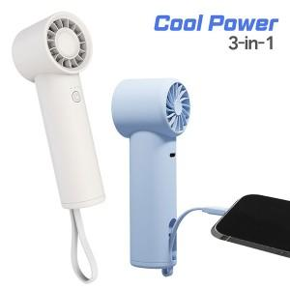

【상세/제작정보】

【인쇄/포장옵션】 | 레이저 / 개별종이케이스

【공급단가】 | 수량 | 50~ | 100~ | 300~ | 500~ | 1,000~
*VAT별도 | 단가 | 10,620원 | 10,450원 | 10,200원 | 9,940원 | 9,770원

【상품 URL】 | https://dev.easy1.co.kr:443/src/goods_detail.php?gdno=32622

